Лист1
Наименование | ТН ВЭД | Factory Model Number | Factory ID | Описание | Фото
Камеры / регистраторы | 8525809109
Экшн-камеры
YI Action Camera |  | 88001 - бел 88012 - черн | Z15 | Камера 16 Мп Фотосенсор Sony Exmore R CMOS Процессор Ambarella A7LS Съемный литиевый аккумулятор Panasonic 3.7V 1010mAh Встроенный микрофон, запись звука в формат AAC Запись звука до 96 кГц, 92 дБ Bluetooth 4.0, Wi-Fi Трехосный акселерометр | 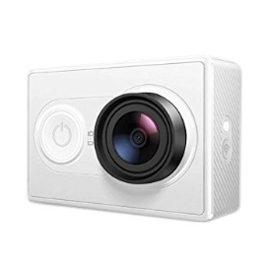
YI 4K Action camera |  | 90001 - бел 90003 - черн | Z16 | Камера 32-Мегапикселя (ISP) Съёмка в разрешении 4К Дисплей 2.2″ Широкий угол обзора 155° Процессор: Ambarella A9SE, 2 ядерный 800 МГц SONY IMX377, 1 / 2,3 ", 12 мегапикселей датчик изображения CMOS с возможностью Exmor R литий-полимерная батарея 3.85V, 1400 / 1430mAH Bluetooth 4.0 Wi-Fi: 5GHz /2.4GHz (802,11 a/b/g/n) | 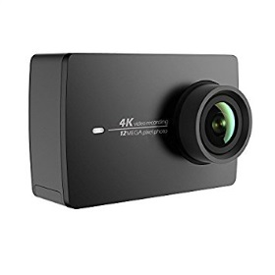
YI 4K+ Action camera |  |  |  | ULTRA HD 4K Дисплей 2.2″ Широкий угол обзора 155° Процессор: Ambarella H2, встроенный G-Sensor SONY IMX377, 1 / 2,3 ", 12 мегапикселей датчик изображения CMOS с возможностью Exmor R литий-полимерная батарея 3.85V, 1400 / 1430mAH Bluetooth 4.0 Wi-Fi: 5GHz /2.4GHz (802,11 a/b/g/n)
Yi Lite Action camera + waterproof case |  |  |  | запись видео UHD 4K матрица 16 МП (1/2.3") карты памяти microSD Wi-Fi, Bluetooth 4 Гб встроенной флэш-памяти электронный стабилизатор до 2.1 ч работы от аккумулятора вес 72 г | 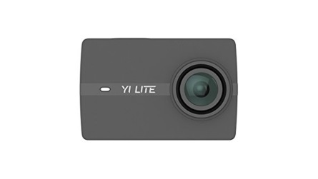 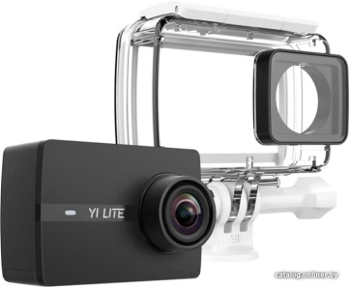
Регистраторы
YI Dash camera |  | 89006 | C10 | Поддержка Smart системы ADAS FULL HD 1080p 60fps Ночная съемка Дисплей 2.7″ Широкий угол обзора 165° Емкость аккумулятора 240 мАч Сеть Wi-Fi 802.11n, поддержка беспроводных стандартов безопасности WEP / WPA / WPA2 ПИТАНИЕ USB автомобильное зарядное устройство (вход: 10-30В, выход: 5V / 1A) | 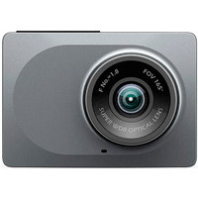
YI Mirror Dash camera |  | 89029 | C1C | Регистратор в виде зеркала с 2 камерами Запись видео 1920×1080 при 30 к/с Угол обзора 135° С экраном 4.3" Датчик удара (G-сенсор) Поддержка карт памяти microSD (microSDHC) Встроенный микрофон Подключение внешних камер WiFi | 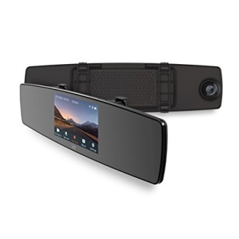
Моноподы / стабилизаторы | 9620000009
YI Monopode with bluetooth remote controller |  | 88116 |  | Телескопическая ручка 18 - 71 см монопод с YI Bluetooth - пульт дистанционного управления К моноподу прикреплен небольшой и легкий пульт дистанционного управления, с поддержкой Bluetooth 4.1. | 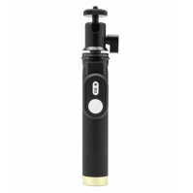
Держатели / чехлы | 3926909709
YI Hand mount |  | 88115 |  | Крепление на руку Yi
YI Head mount |  | 88103 |  | Крепление на голову Yi
YI Wrist mount |  | 88102 |  | Крепление на руку Yi
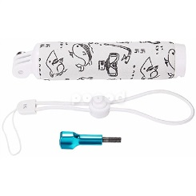
YI Floating Grip |  | 88109 |  | Плавающая ручка
YI Floating Stick |  | 92108 |  | Плавающий держатель
YI Waterproof case |  | 91010 |  | Водонепроницаемый чехол | 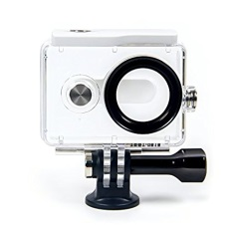
Крепления | 7326909807
YI Handlebar bike mount |  |  | 88100 | Крепление на велосипед
YI Helmet moun |  |  | 88101 | крепление на шлем

